Sheet2
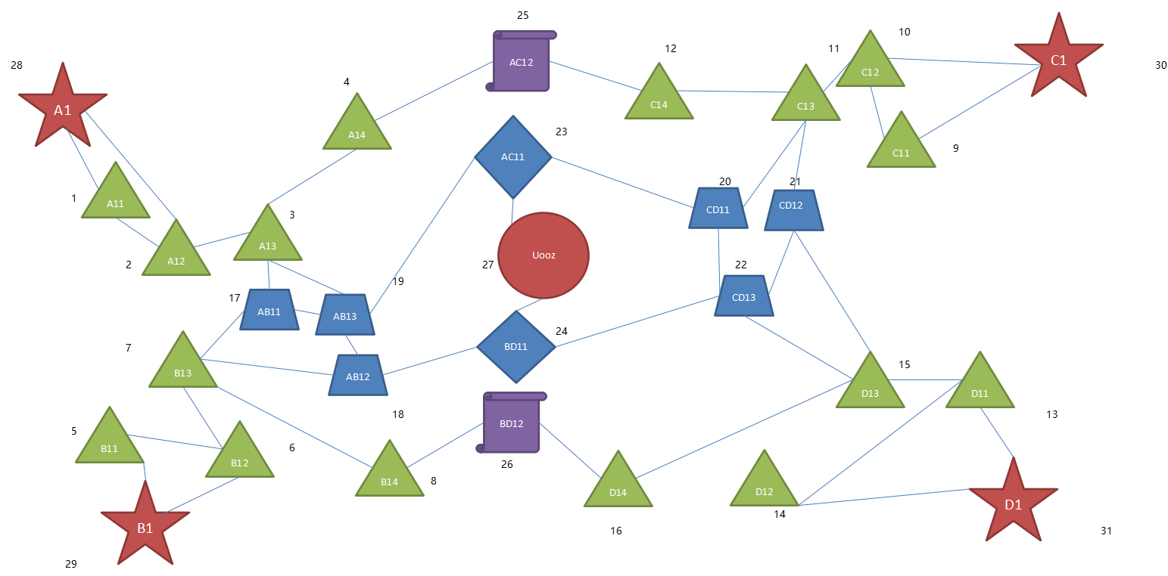
 |  | 1 | 2,28
 |  | 2 | 1,3,28
 |  | 3 | 2,4,17,19
 |  | 4 | 3,25
 |  | 5 | 6,29
 |  | 6 | 5,7,29
 |  | 7 | 6,8,17,18
 |  | 8 | 7,26
 |  | 9 | 10,30
 |  | 10 | 9,11,30
 |  | 11 | 10,12,20,21
 |  | 12 | 11,25
 |  | 13 | 14,15,31
 |  | 14 | 13,31
 |  | 15 | 13,16,21,22
 |  | 16 | 15,26
 |  | 17 | 3,7,19
 |  | 18 | 7,19,24
 |  | 19 | 3,17,18,23
 |  | 20 | 11,22,23
 |  | 21 | 11,15,22
 |  | 22 | 15,20,21,24
 |  | 23 | 19,20,27
 |  | 24 | 18,22,27
 |  | 25 | 4,12
 |  | 26 | 8,16
 |  | 27 | 23,24

母港 | 300
b14 | 300
b12 | 300
b11 | 300
b13 | 150

ab11 | 120
ab13 | 100
ab12 | 80
中心 | 40

